상품제안서
스프링 실크그레이 다이어리 25절 | 상품코드: S37877

 |  |  |  |  |  |  | 02-713-8555 | www.synergygift.co.kr
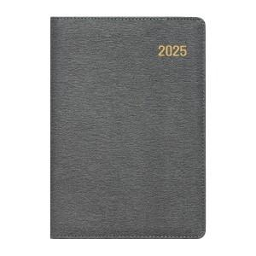

【상세/제작정보】 | <p><span style="font-size: 14pt;">※ 배송비 박스당 5,000원 부가세별도 발생합니다.</span></p>

【인쇄/포장옵션】 | 불박, 금박, 은박 / 포장불가능

【공급단가】 | 수량 | 100~ | 200~ | 500~ | 1,000~ | 3,000~
*VAT별도 | 노트식 | 8,060원 | 7,800원 | 7,540원 | 7,340원 | 7,210원
 | 이틀식 | 8,240원 | 8,100원 | 7,770원 | 7,630원 | 7,430원
 | 주일식 | 8,240원 | 8,100원 | 7,770원 | 7,630원 | 7,430원

【상품 URL】 | https://www.synergygift.co.kr:443/src/goods_detail.php?gdno=37877

